Додаток_2
 |  |  |  |  |  | Додаток №2 до Запиту 2996_OR
 |  | Форма цінової пропозиції

(Назва Учасника), надає свою пропозицію щодо участі в тендері на закупівлю комплексу робіт з заміни віконних ПВХ блоків в приміщенні медичного закладу.
Відомості про підприємство |  |  | Повне найменування учасника – суб’єкта господарювання
 |  |  | Ідентифікаційний код за ЄДРПОУ або реєстраційний номер облікової картки платника податків
 |  |  | Реквізити (адреса - юридична та фактична, телефон, факс, телефон для контактів, e-mail, розрахунковий рахунок)
Відомості про особу (осіб), які уповноважені представляти інтереси Учасника |  |  | (Прізвище, ім’я, по батькові, посада, контактний телефон).
Вважається, що Підрядник повністю розуміє обсяг робіт/послуг. Якщо Підрядник розуміє, що є роботи, які не включені до основного переліку і не можуть бути враховані одиничними розцінками, але необхідні для завершення повного комплексу робіт/послуг, він повинен врахувати ці витрати в наданих в таблиці одиничних розцінках. ПВХ вироби, що поставляються, повинні відповідати вимогам, що до них пред'являються. Підрядник здійснює доставку, розвантаження, підйом на поверх, монтаж віконних конструкцій, відливів та підвіконня з витратними та супутніми матеріалами та подальшим вивозом демонтованих віконних конструкцій в місці локації: м. Київ. В ціну включити попередній виїзд на обєкт та замір конструкції вікон.
№ п/п | Технічні характеристики та опис |  |  | Одиниця виміру | Кількість | Ціна, за одиницю, (з урахуванням всіх податків і зборів) * | Вартість, грн., (з урахуванням всіх податків і зборів) *

 | Найменування | Технічні характеристики | Візуалізація
1 | "ПВХ конструкції Вітражна система №1 | "ПВХ віконний блок, конструкція Колір: білий; Орієнтовний розмір ( вис. х шир.): 4000 х 11100 мм Профіль: WDS 76 AD (або еквівалент); Заповнення: склопакет 4LowE-14ar-4-14ar-4LowE (або еквівалент). Склопакет повинен відповідати вимогам ДБН В.2.6-31:2021 для кліматичної зони І, з приведеним опором теплопередачі Rq ≥ 0,9 м²·К/Вт) | 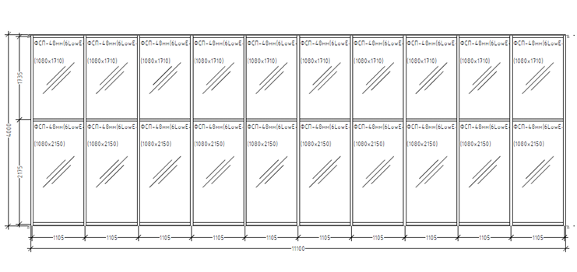 | м² | 44.40 |  | 0.00
2 | "ПВХ конструкції Вітражна система №2 | "ПВХ віконний блок, конструкція Колір: білий; Орієнтовний розмір ( вис. х шир.): 4000 х 18830 мм Профіль: WDS 76 AD (або еквівалент); Заповнення: склопакет 4LowE-14ar-4-14ar-4LowE (або еквівалент). Склопакет повинен відповідати вимогам ДБН В.2.6-31:2021 для кліматичної зони І, з приведеним опором теплопередачі Rq ≥ 0,9 м²·К/Вт) |  | м² | 75.32 |  | 0.00
3 | "ПВХ конструкції Вітражна система №3 | "ПВХ віконний блок, конструкція Колір: білий; Орієнтовний розмір( вис. х шир.): 3550 х 1510мм Профіль: WDS 76 AD (або еквівалент); Заповнення: склопакету 4LowE-14ar-4-14ar-4LowE (або еквівалент). Склопакет повинен відповідати вимогам ДБН В.2.6-31:2021 для кліматичної зони І, з приведеним опором теплопередачі Rq ≥ 0,9 м²·К/Вт) |  | м² | 16.08 |  | 0.00
4 | "ПВХ конструкції Вітражна система №4 | "ПВХ віконний блок, конструкції Колір: білий; Орієнтовний розмір ( вис. х шир.): 900 х 3800мм Профіль: WDS 76 AD (або еквівалент); Заповнення: склопакет 4LowE-14ar-4-14ar-4LowE (або еквівалент). Склопакет повинен відповідати вимогам ДБН В.2.6-31:2021 для кліматичної зони І, з приведеним опором теплопередачі Rq ≥ 0,9 м²·К/Вт) |  | м² | 3.42 |  | 0.00
5 | "ПВХ конструкції №1 Сходовий марш | "ПВХ віконний блок, конструкції Колір: білий; Орієнтовний розмір ( вис. х шир.): 3500 х 2950мм Профіль: WDS 76 AD (або еквівалент); Фурнітура: Maco (або еквівалент); Заповнення: склопакет 4LowE-14ar-4-14ar-4LowE (або еквівалент). Склопакет повинен відповідати вимогам ДБН В.2.6-31:2021 для кліматичної зони І, з приведеним опором теплопередачі Rq ≥ 0,9 м²·К/Вт) Тип відкривання: відповідно до креслення;" | 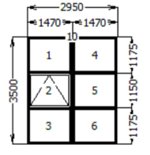 | м² | 41.30 |  | 0.00
6 | "ПВХ конструкції №2 Сходовий марш | ПВХ віконний блок, конструкції Колір: білий; Орієнтовний розмір ( вис. х шир.): 3050 х 2950мм Профіль: WDS 76 AD (або еквівалент); Фурнітура: Maco (або еквівалент); Заповнення: склопакет 4LowE-14ar-4-14ar-4LowE (або еквівалент). Склопакет повинен відповідати вимогам ДБН В.2.6-31:2021 для кліматичної зони І, з приведеним опором теплопередачі Rq ≥ 0,9 м²·К/Вт) Тип відкривання: відповідно до креслення; | 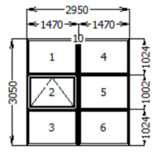 | м² | 17.99 |  | 0.00
7 | "ПВХ конструкції №3 Сходовий марш | ПВХ віконний блок, конструкції Колір: білий; Орієнтовний розмір ( вис. х шир.): 2850 х 2950мм Профіль: WDS 76 AD (або еквівалент); Фурнітура: Maco (або еквівалент); Заповнення: склопакет 4LowE-14ar-4-14ar-4LowE (або еквівалент). Склопакет повинен відповідати вимогам ДБН В.2.6-31:2021 для кліматичної зони І, з приведеним опором теплопередачі Rq ≥ 0,9 м²·К/Вт) Тип відкривання: відповідно до креслення; | 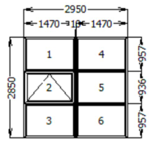 | м² | 67.26 |  | 0.00
8 | "ПВХ конструкції №4 Сходовий марш | ПВХ віконний блок, конструкції Колір: білий; Орієнтовний розмір ( вис. х шир.): 600 х 2950мм Профіль: WDS 76 AD (або еквівалент); Заповнення: склопакет 4LowE-14ar-4-14ar-4LowE (або еквівалент). Склопакет повинен відповідати вимогам ДБН В.2.6-31:2021 для кліматичної зони І, з приведеним опором теплопередачі Rq ≥ 0,9 м²·К/Вт) | 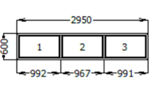 | м² | 1.77 |  | 0.00
9 | Відлив оцинкований | "Відлив віконний Колір: RAL 9003; Покриття: глянець; Ширина: 180 мм; Товщина: 0,45 мм; Заглушки ПВХ з обох боків."- (21 комплект) | 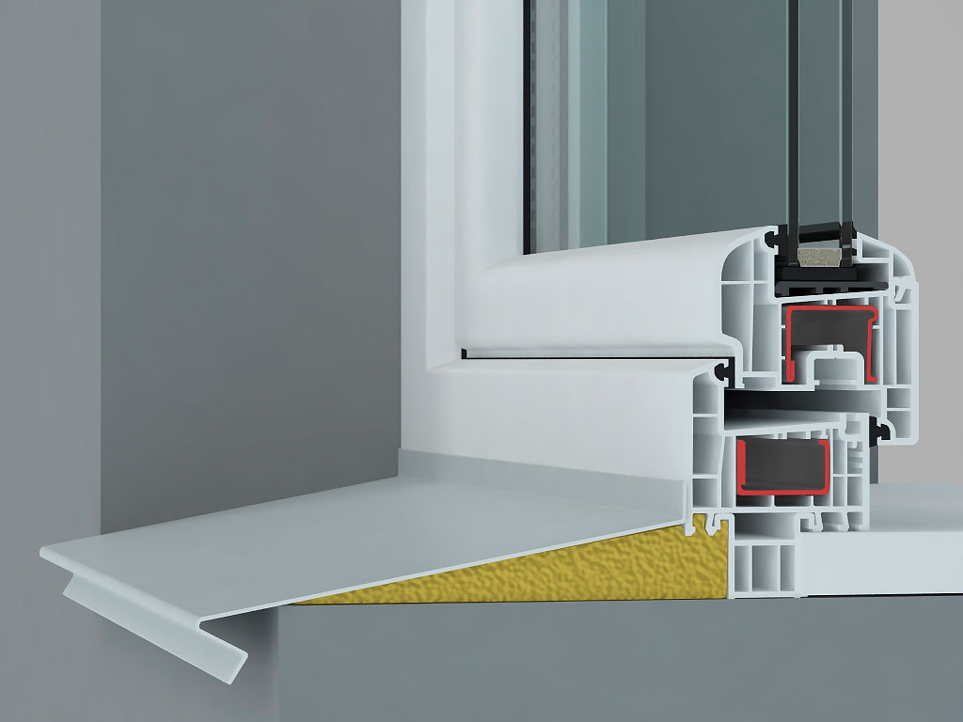 | м.п. | 82.51 |  | 0.00
10 | Підвіконня | "Підвіконня пластикове Колір: білий; Покриття: матове; Ширина: 300-600 мм; Заглушки з обох боків." - 2 комплекта | 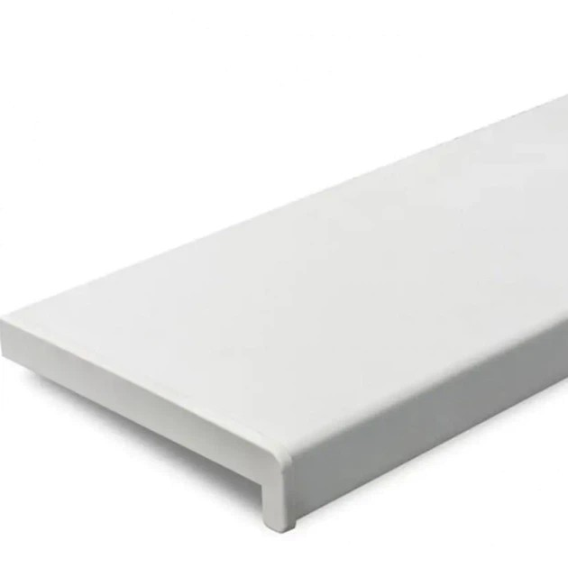 | м.п. | 7.00 |  | 0.00
11 | Додаткові матеріали | Додатковий профіль підсилювач під профіль віконої системи WDS 76 AD (або еквівалент) |  | м.п. | 40.00 |  | 0.00
12 | Додаткові матеріали | Додатковий профіль підвіконний |  | м.п. | 82.51 |  | 0.00
13 | Демонтаж існуючих (алюмінієвих) віконних блоків |  |  | м² | 267.54 |  | 0.00
14 | Вивіз демонтованих алюмінієвих віконних блоків та будівельного сміття |  |  | тонна | 8.00 |  | 0.00
15 | "Монтажні роботи: Заміна віконних ПВХ блоків по ДСТУ, включаючі: - Монтаж конструкцій; - Витратні матеріали (анкери розпірні рамні, монтажна піна, стрічка СТІЗ, герметик акріловий УФ стікий); - З'єднувальні елементи для складних конструкцій." |  |  | м² | 267.54 |  | 0.00
Всього вартість пропозиції, грн* |  |  |  |  |  | 0.00
* Товариство Червоного Хреста України є громадською неприбутковою організацією і просить надати максимальні знижки на послуги/роботи, вказані у ціновій пропозиції.
** Закупівля відбувається одним лотом.
УМОВИ ОПЛАТИ: Авансові платежі не передбачені. Оплата робіт може здійснюватися проміжними платежами протягом 10 банківських днів після підписання акту приймання-передачі виконаних робіт Замовником. Проміжні платежі здійснюються після повного завершення конкретного етапу робіт відповідно до календарного графіку, але не частіше ніж один раз на календарний місяць. Здійснення проміжних платежів не звільняє Підрядника від відповідальності за неналежне виконання робіт.
ТЕРМІНИ ВИКОНАННЯ РОБІТ/НАДАННЯ ПОСЛУГ: __________________________________ календарних днів (прописати)
ГАРАНТІЙНИЙ СТРОК НА ВИРІБ ТА РОБОТИ/ПОСЛУГИ:___________________ місяців (прописати)
Учасник має надати в електронному вигляді цінову пропозицію у формі даного додатку з підписом та печаткою та окремо у форматі Excel.
Примітка: вартість одиниці продукції та загальну вартість пропозиції потрібно заповнювати у гривнях, зазначаючи цифрове значення, яке має не більше двох знаків після коми.
Ми погоджуємось, що всі витрати, пов’язані з наданням послуг/виконанням робіт, здійснюються за рахунок Постачальника та їх вартість включена в цінову пропозицію.
Ми ознайомлені та погоджуємося з Умовами типового Договору ТЧХУ (Додаток №3 до Запиту).
Ми погоджуємося з умовами, що Замовник має право розділити дану закупівлю між декількома постачальниками за умови наявності більш вигідних умов на різні позиції.
Ми погоджуємося з умовами, що Ви можете відхилити нашу чи всі надані пропозиції, та розуміємо, що Ви не обмежені у прийнятті будь-якої іншої пропозиції з більш вигідними для Вас умовами.
Ми погоджуємось зафіксувати цінову пропозицію протягом 90 календарних днів з моменту подачі.
Подаючи свою пропозицію ми підтверджуємо повну комплектацію та відповідність умовам зазначеним в Запиті.
Учасники повинні надсилати цінові пропозиції з підписом і печаткою

 |  | Керівник організації/ФОП:____________________________ ( ____________________)
 |  | МП підпис ПІБ

